Sheet1
2005-2009年龄段优秀球员推荐表 |  |  |  |  |  |  |  |  |  |  |  |  |  |  |  | 所属足协：河南足协 |  |  |  |  |  |  |  |  |  | 运动能力测试数据
序号 | 姓名 | 证件号 | 出生年月 | 民族 | 籍贯 | 推荐球队 | 注册协会 | 联系电话 | 身高 cm | 体重 kg | 服装号码 | 球龄 年 | 场上位置1 | 场上位置2 | 惯用脚 | 2019年参加赛事名称/参赛场次/获得成绩（含个人荣誉） | 2020年参加赛事名称/参赛场次/获得成绩（含个人荣誉） | 2021年参加赛事名称/参赛场次/获得成绩（含个人荣誉） | 技术能力（五环评价） | 战术能力（五环评价） | 身体能力（五环评价） | 心智能力（五环评价） | 社交能力（五环评价） | 推荐教练员姓名 | 教练员联系电话 | 坐位体前屈（cm） | 箭头跑（s） | 30m跑（s） | 引体向上（个） | 纵跳（cm） | YO-YO测试（m）
1 | 张三 | 654021200703221111 | 2007-03-22 | 汉族 | 河南郑州市 | 河南建业U14队 | 河南足协 | 13222222222 | 160.2 | 50 | XXL | 3 | 左后卫(3号位) | 右后卫(2号位) | 左右均衡 |  |  |  |  |  |  |  |  | 李四 | 13222222222 | 12.1 | 8.87 | 4.65 | 10 | 42.1 | 1500
 |  |  |  |  |  |  |  |  |  |  |  |  |  |  |  |  |  |  |  |  |  |  |  |  |  |  |  |  |  |  |  | 球员位置图

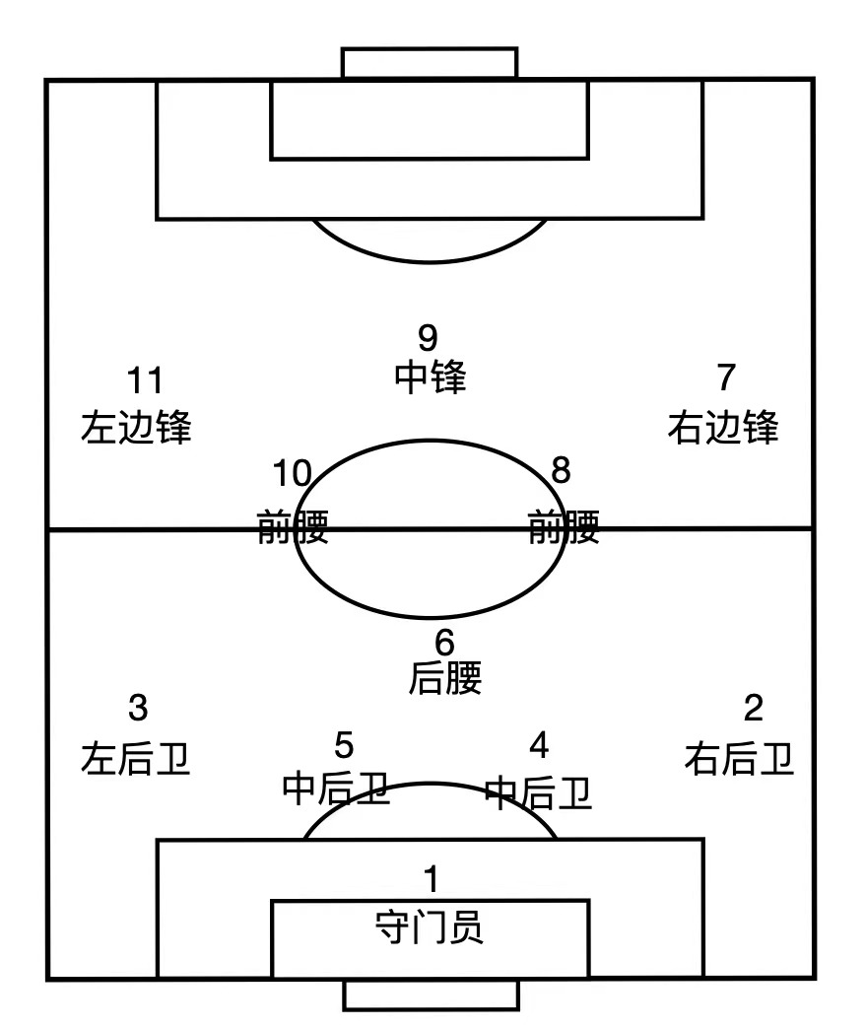

备注：球员“五环能力”描述请参考《中国足球协会青少年训练大纲》各年龄段球员“应具备的能力”部分；运动能力测试各项目成绩小数点位数与《中国男子青少年球员运动能力阶段性评价标准（2021年版）》保持一致。

